DID
資料：人口集中地区（ＤＩＤ）境界図
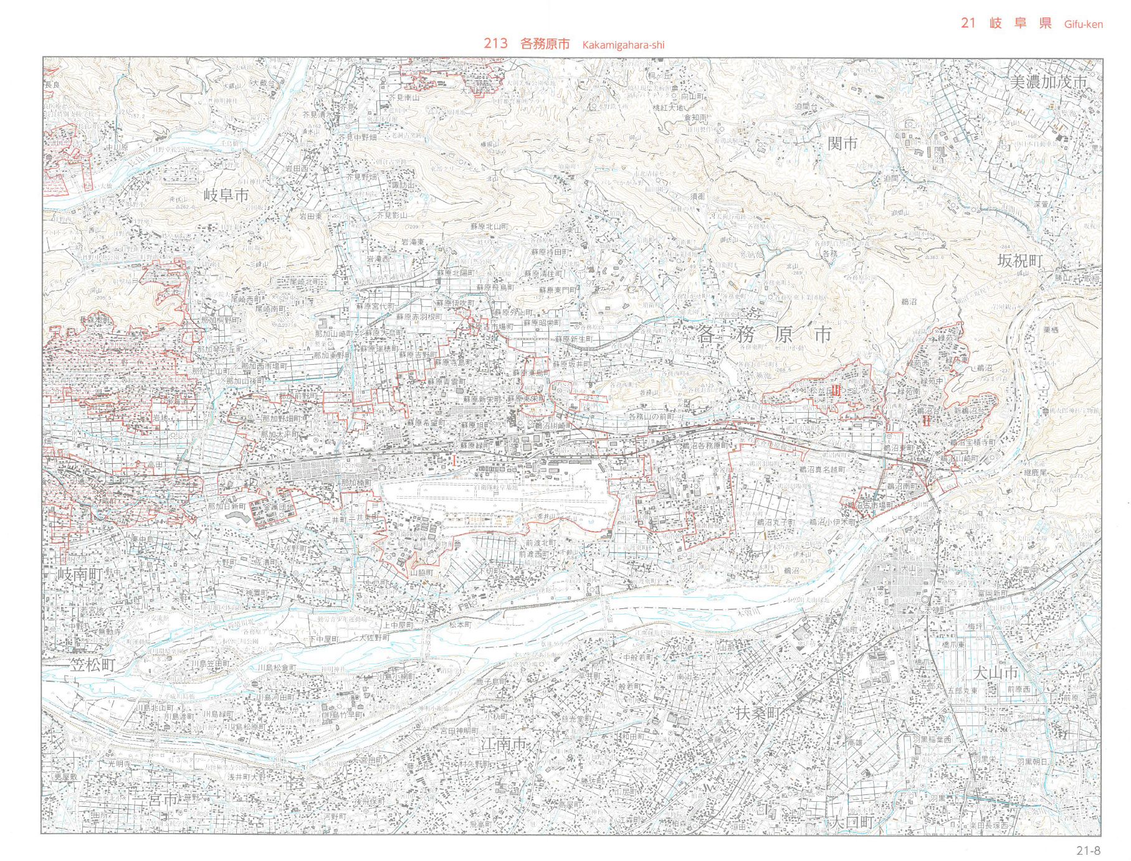

 | 出典：「平成27年国勢調査 地図シリーズ 我が国の人口集中地区」
 | この地図の作成に当たっては、国土地理院長の承認を得て、同院発行の2万5千分の1地形図を
 | 使用している。（承認番号 平27情使、第49-GISMAP36191号）

